05
Chapter 05 レイアウト

 | Chapter 05 - 01 ウィジェットの配置方法を理解する

 | LinearLayout

 |  | - Là layout mà thêm các thành phần con theo 1 chiều nhất định (ngang hoặc dọc). Đây là layout được sử dụng nhiều nhất.
 |  | - Căn chỉnh những Widgets theo chiều ngang (horizontal) hoặc chiều dọc (overtical)
 |  | android:layout_width="match_parent" Chiều rộng nó sẽ rộng sát mép với Parent chứa Widget đó
 |  | android:layout_width="wrap_content" Chiều rộng của nó dài bằng chiều dài Content của Widget đó

 |  | <LinearLayout xmlns:android="http://schemas.android.com/apk/res/android"
 |  | xmlns:tools="http://schemas.android.com/tools"
 |  | android:layout_width="match_parent"
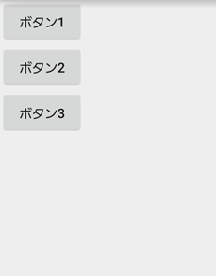
 |  | android:layout_height="match_parent"
 |  | android:orientation="vertical" |  |  |  |  |  | 図5.2
 |  | tools:context=".MainActivity">

 |  | <Button
 |  | android:text="ボタン1"
 |  | android:layout_width="wrap_content"
 |  | android:layout_height="wrap_content" />

 |  | <Button
 |  | android:text="ボタン2"
 |  | android:layout_width="wrap_content"
 |  | android:layout_height="wrap_content" />

 |  | <Button
 |  | android:text="ボタン3"
 |  | android:layout_width="wrap_content"
 |  | android:layout_height="wrap_content" />

 |  | </LinearLayout>

 |  | <LinearLayout xmlns:android="http://schemas.android.com/apk/res/android"
 |  | xmlns:tools="http://schemas.android.com/tools"
 |  | android:layout_width="match_parent"
 |  | android:layout_height="match_parent"
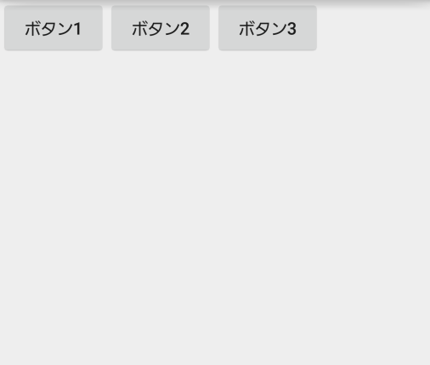
 |  | android:orientation="horizontal" |  |  |  |  |  | 図5.３
 |  | tools:context=".MainActivity">

 |  | <Button
 |  | android:layout_width="wrap_content"
 |  | android:layout_height="wrap_content"
 |  | android:text="ボタン1" />

 |  | <Button
 |  | android:layout_width="wrap_content"
 |  | android:layout_height="wrap_content"
 |  | android:text="ボタン2" />

 |  | <Button
 |  | android:layout_width="wrap_content"
 |  | android:layout_height="wrap_content"
 |  | android:text="ボタン3" />

 |  | </LinearLayout>

 |  | <LinearLayout xmlns:android="http://schemas.android.com/apk/res/android"
 |  | xmlns:tools="http://schemas.android.com/tools"
 |  | android:layout_width="match_parent"
 |  | android:layout_height="match_parent"
 |  | android:orientation="vertical"
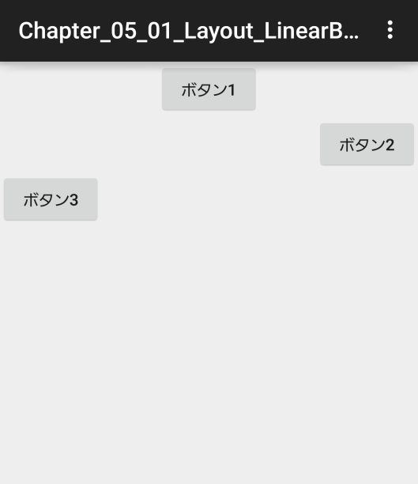
 |  | tools:context=".MainActivity">
 |  |  |  |  |  |  |  | 図5.４
 |  | <Button
 |  | android:layout_width="wrap_content"
 |  | android:layout_height="wrap_content"
 |  | android:layout_gravity="center_horizontal"
 |  | android:text="ボタン1" />

 |  | <Button
 |  | android:layout_width="wrap_content"
 |  | android:layout_height="wrap_content"
 |  | android:layout_gravity="right"
 |  | android:text="ボタン2" />

 |  | <Button
 |  | android:layout_width="wrap_content"
 |  | android:layout_height="wrap_content"
 |  | android:text="ボタン3" />

 |  | <!--
 |  | android:orientation="vertical"
 |  | left 左寄せ
 |  | center_horizontal 水平方向に中央寄せ
 |  | right 右寄せ

 |  | android:orientation="horizontal"
 |  | top 上寄せ
 |  | center_vertical 垂直方向に中央寄せ
 |  | bottom 下寄せ
 |  | -->

 |  | </LinearLayout>

 |  | <LinearLayout xmlns:android="http://schemas.android.com/apk/res/android"
 |  | xmlns:tools="http://schemas.android.com/tools"
 |  | android:layout_width="match_parent"

 |  | android:layout_height="match_parent"
 |  | android:orientation="horizontal" |  |  |  |  |  | 図5.５
 |  | tools:context=".MainActivity">

 |  | <Button
 |  | android:layout_width="wrap_content"
 |  | android:layout_height="wrap_content"
 |  | android:layout_gravity="top"
 |  | android:text="ボタン1" />

 |  | <Button
 |  | android:layout_width="wrap_content"
 |  | android:layout_height="wrap_content"
 |  | android:layout_gravity="bottom"
 |  | android:text="ボタン2" />

 |  | <Button
 |  | android:layout_width="wrap_content"
 |  | android:layout_height="wrap_content"
 |  | android:layout_gravity="center_horizontal"
 |  | android:text="ボタン3" />

 |  | <!--
 |  | android:orientation="vertical"
 |  | left 左寄せ
 |  | center_horizontal 水平方向に中央寄せ
 |  | right 右寄せ

 |  | android:orientation="horizontal"
 |  | top 上寄せ
 |  | center_vertical 垂直方向に中央寄せ
 |  | bottom 下寄せ
 |  | -->

 |  | </LinearLayout>

 |  | <LinearLayout xmlns:android="http://schemas.android.com/apk/res/android"
 |  | xmlns:tools="http://schemas.android.com/tools"
 |  | android:layout_width="match_parent"
 |  | android:layout_height="match_parent"
 |  | android:orientation="vertical"
 |  | android:gravity="right"
 |  | tools:context=".MainActivity">

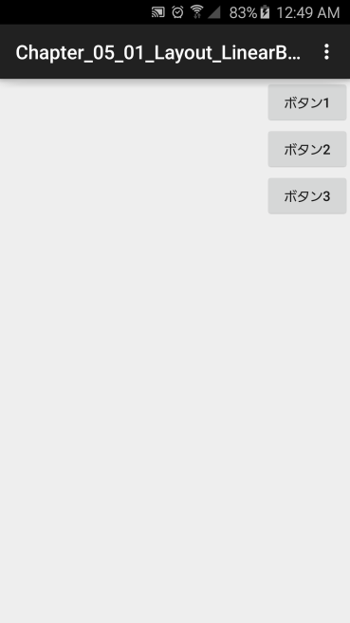
 |  | <Button |  |  |  |  |  | 図5.６
 |  | android:layout_width="wrap_content"
 |  | android:layout_height="wrap_content"
 |  | android:text="ボタン1" />

 |  | <Button
 |  | android:layout_width="wrap_content"
 |  | android:layout_height="wrap_content"
 |  | android:text="ボタン2" />

 |  | <Button
 |  | android:layout_width="wrap_content"
 |  | android:layout_height="wrap_content"
 |  | android:text="ボタン3" />

 |  | </LinearLayout>

 |  | <LinearLayout xmlns:android="http://schemas.android.com/apk/res/android"
 |  | xmlns:tools="http://schemas.android.com/tools"
 |  | android:layout_width="match_parent"
 |  | android:layout_height="match_parent"
 |  | android:orientation="vertical"
 |  | tools:context=".MainActivity">

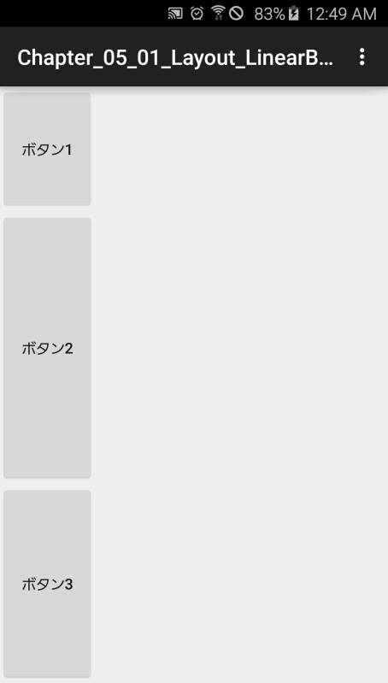
 |  | <Button
 |  | android:layout_width="wrap_content" |  |  |  |  |  | 図5.7
 |  | android:layout_height="wrap_content"
 |  | android:layout_weight="1"
 |  | android:text="ボタン1" />

 |  | <Button
 |  | android:layout_width="wrap_content"
 |  | android:layout_height="wrap_content"
 |  | android:layout_weight="3"
 |  | android:text="ボタン2" />

 |  | <Button
 |  | android:layout_width="wrap_content"
 |  | android:layout_height="wrap_content"
 |  | android:layout_weight="2"
 |  | android:text="ボタン3" />

 |  | <!--
 |  | Chương trình nó sẽ lấy tổng weight của tất cả các thành phần cộng với nhau
 |  | rồi sau đó chia ra các phần, các Widget sẽ lấy số phần tương với với số
 |  | lượng đã được định nghĩa ban đầu.
 |  | -->

 |  | </LinearLayout>

 | RelativeLayout

 |  | - Căn chỉnh những Widgets bám theo vị trí của Object khác trên màn hình.
 |  | - Thêm các thành phần con dựa trên mối quan hệ với các thành phần khác hoặc với biên của layout.

 |  | <RelativeLayout xmlns:android="http://schemas.android.com/apk/res/android"
 |  | xmlns:tools="http://schemas.android.com/tools"
 |  | android:layout_width="match_parent"
 |  | android:layout_height="match_parent"

 |  | tools:context=".MainActivity"> |  |  |  |  |  | 図5.10

layout_toRightOf
layout_alignBottom
 |  | <Button
 |  | android:id="@+id/btn01"
 |  | android:layout_width="wrap_content"
 |  | android:layout_height="wrap_content"
200dp
 |  | android:text="ボタン1" />

150dp
 |  | <Button
 |  | android:id="@+id/btn02"
 |  | android:layout_width="wrap_content"
 |  | android:layout_height="wrap_content"
 |  | android:layout_alignBottom="@+id/btn01"
 |  | android:layout_toRightOf="@+id/btn01"
 |  | android:text="ボタン2" />

 |  | <Button
 |  | android:id="@+id/btn03"
 |  | android:layout_width="wrap_content"
 |  | android:layout_height="wrap_content"
 |  | android:layout_alignLeft="@+id/btn01"
 |  | android:layout_below="@+id/btn01"
 |  | android:layout_marginLeft="150dp"
 |  | android:layout_marginTop="200dp"
 |  | android:text="ボタン3" />

 |  | <!--
 |  | 基準
 |  | android:layout_below Đặt ở bên dưới Widget chỉ định
 |  | android:layout_toLeftOf Đặt ở bên trái Widget chỉ định
 |  | android:layout_toRightOf Đặt ở bên phải Widget chỉ định
 |  | 配置
 |  | android:layout_alignTop Match the upper edge of the widget as a reference
 |  | android:layout_alignBottom Match the under edge of the widget as a reference
 |  | android:layout_alignLeft Match the left edge of the widget as a reference
 |  | android:layout_alignRight Match the right edge of the widget as a reference
 |  | マージン
 |  | android:layout_margin Khoảng trống cho Trên Đưới Trái Phải
 |  | android:layout_marginTop Khoảng trống ở trên
 |  | android:layout_marginBottom Khoang trống ở dưới
 |  | android:layout_marginLeft Khoảng trống bên trái
 |  | android:layout_marginRight Khoảng trống bên phải
 |  | -->

 |  | </RelativeLayout>

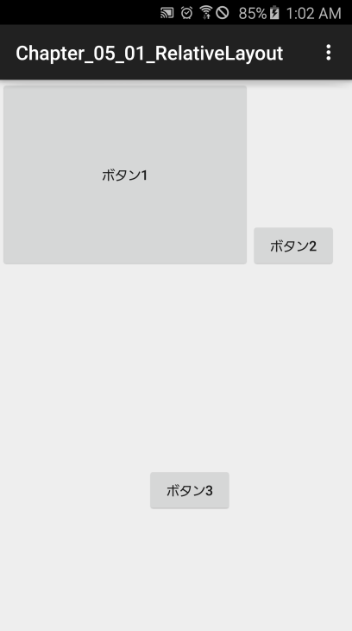
 | ボタン1の属性を以降のように変更した場合：
 |  | <Button |  |  |  |  |  | 図5－12
 |  | android:id="@+id/btn01"
 |  | android:layout_width="wrap_content"
 |  | android:layout_height="wrap_content"
 |  | android:minHeight="192dp"
 |  | android:minWidth="256dp"
 |  | android:text="ボタン1" />

 | Margin & Padding
 |  | <Button
 |  | android:id="@+id/btn01" |  |  |  |  |  |  | Margin
 |  | android:layout_width="wrap_content" |  |  |  |  |  |  | マージン
 |  | android:layout_height="wrap_content" |  |  |  |  |  |  |  | Padding
 |  | android:layout_marginLeft="50dp" |  |  |  |  |  |  |  | パディング
 |  | android:layout_marginTop="50dp" |  |  |  |  |  |  | コンテンツ
 |  | android:text="マージン" /> |  |  |  |  |  |  | Content

 |  | <Button
 |  | android:id="@+id/btn02"
 |  | android:layout_width="wrap_content"
 |  | android:layout_height="wrap_content"
 |  | android:paddingLeft="50dp"
 |  | android:paddingTop="50dp"
 |  | android:text="パディング" />

 |  | <!--
 |  | android:padding Khoảng cách từ các mép màn hình đến Widget Trên Dưới Trái Phải
 |  | android:paddingTop Khoảng cách với Widget bên trên
 |  | android:paddingBottom Khoảng cách với Widget bên dưới
 |  | android:paddingLeft Khoảng cách với Widget trái
 |  | android:paddingRight Khoảng cách với Widget phải
 |  | -->

 |  | <Button
 |  | android:id="@+id/btn01"
 |  | android:layout_width="wrap_content"
 |  | android:layout_height="wrap_content"
 |  | android:layout_alignParentLeft="true"

 |  | android:layout_alignParentTop="true" |  |  |  |  |  | 図5－15
 |  | android:text="ボタン１" />

 |  | <Button
 |  | android:id="@+id/btn02"
 |  | android:layout_width="wrap_content"
 |  | android:layout_height="wrap_content"
 |  | android:layout_centerInParent="true"
 |  | android:text="ボタン2" />

 |  | <Button
 |  | android:id="@+id/btn03"
 |  | android:layout_width="wrap_content"
 |  | android:layout_height="wrap_content"
 |  | android:layout_alignParentBottom="true"
 |  | android:layout_alignParentRight="true"
 |  | android:text="ボタン３" />

 |  | <!--
 |  | android:layout_alignParentBottom Sát mép dưới với RelativeLayout
 |  | android:layout_alignParentLeft Sát mép trái với RelativeLayout
 |  | android:layout_alignParentRight Sát mép phải với RelativeLayout
 |  | android:layout_alignParentTop Sát top với RelativeLayout
 |  | android:layout_centerHorizontal Căn giữa theo chiều ngang với RelativeLayout
 |  | android:layout_centerInParent Căn giữa theo cả chiều ngang lẫn dọc với RelativeLayout
 |  | android:layout_centerVertical Căn giữa theo chiều dọc với RelativeLayout
 |  | -->

 | TableLayout

 |  | Thêm các thành phần con dựa trên 1 lưới các ô ngang và dọc.

 |  | <TableLayout xmlns:android="http://schemas.android.com/apk/res/android"
 |  | xmlns:tools="http://schemas.android.com/tools"
 |  | android:layout_width="wrap_content"
 |  | android:layout_height="wrap_content" |  |  |  |  |  | 図5－16
 |  |  |  |  |  | 図5－16
 |  | android:stretchColumns="1" |  |  |  | 図5－17
 |  | android:stretchColumns="1,2" |  |  |  | 図5－18
 |  | tools:context=".MainActivity">

 |  | <TableRow
 |  | android:id="@+id/tblRow1">
 |  | <Button
 |  | android:id="@+id/btn01"
 |  | android:text="[0,0]"/>
 |  | <Button
 |  | android:id="@+id/btn02"
 |  | android:text="[0,1]"/>
 |  | <Button
 |  | android:id="@+id/btn03" |  |  |  |  |  | 図5－17
 |  | android:text="[0,2]"/>
 |  | </TableRow>

 |  | <TableRow
 |  | android:id="@+id/tblRow2">
 |  | <Button
 |  | android:id="@+id/btn04"
 |  | android:text="[1,0]"/>
 |  | <Button
 |  | android:id="@+id/btn05"
 |  | android:text="[1,1]"/>
 |  | <Button
 |  | android:id="@+id/btn06"
 |  | android:text="[1,2]"/>
 |  | </TableRow> |  |  |  |  |  | 図5－18

 |  | <TableRow
 |  | android:id="@+id/tblRow3">
 |  | <Button
 |  | android:id="@+id/btn07"
 |  | android:text="[2,0]"/>
 |  | <Button
 |  | android:id="@+id/btn08"
 |  | android:text="[2,1]"/>
 |  | <Button
 |  | android:id="@+id/btn09"
 |  | android:text="[2,2]"/>
 |  | </TableRow>

 |  | </TableLayout>

 |  | <TableLayout xmlns:android="http://schemas.android.com/apk/res/android"
 |  | xmlns:tools="http://schemas.android.com/tools"
 |  | android:layout_width="wrap_content"
 |  | android:layout_height="wrap_content"
 |  |  |  |  |  |  | 図5－20
 |  | android:shrinkColumns="1,2" |  |  |  |  | 図5－19 | 図5－19
 |  | tools:context=".MainActivity">

 |  | <TableRow
 |  | android:id="@+id/tblRow1">
 |  | <Button
 |  | android:id="@+id/btn01"
 |  | android:text="ボタンボタン[0,0]"/>
 |  | <Button
 |  | android:id="@+id/btn02"
 |  | android:text="ボタンボタン[0,1]"/>
 |  | <Button
 |  | android:id="@+id/btn03"
 |  | android:text="ボタンボタン[0,2]"/>
 |  | </TableRow>

 |  | <TableRow
 |  | android:id="@+id/tblRow2">
 |  | <Button
 |  | android:id="@+id/btn04"
 |  | android:text="ボタンボタン[1,0]"/>
 |  | <Button
 |  | android:id="@+id/btn05" |  |  |  |  |  | 図5－20
 |  | android:text="ボタンボタン[1,1]"/>
 |  | <Button
 |  | android:id="@+id/btn06"
 |  | android:text="ボタンボタン[1,2]"/>
 |  | </TableRow>

 |  | <TableRow
 |  | android:id="@+id/tblRow3">
 |  | <Button
 |  | android:id="@+id/btn07"
 |  | android:text="ボタンボタン[2,0]"/>
 |  | <Button
 |  | android:id="@+id/btn08"
 |  | android:text="ボタンボタン[2,1]"/>
 |  | <Button
 |  | android:id="@+id/btn09"
 |  | android:text="ボタンボタン[2,2]"/>
 |  | </TableRow>

 |  | </TableLayout>

 |  | <TableLayout xmlns:android="http://schemas.android.com/apk/res/android"
 |  | xmlns:tools="http://schemas.android.com/tools"
 |  | android:layout_width="wrap_content"
 |  | android:layout_height="wrap_content"
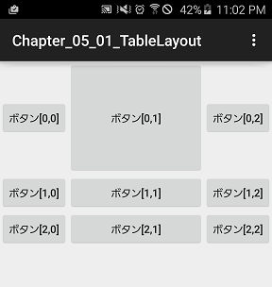
 |  | android:stretchColumns="1" |  |  |  |  |  | 図5－22
 |  | tools:context=".MainActivity">

 |  | <TableRow
 |  | android:id="@+id/tblRow1">
 |  | <Button
 |  | android:id="@+id/btn01"
 |  | android:text="ボタン[0,0]"/>
 |  | <Button
 |  | android:id="@+id/btn02"
 |  | android:layout_height="150dp"
 |  | android:layout_width="150dp"
 |  | android:text="ボタン[0,1]"/>
 |  | <Button
 |  | android:id="@+id/btn03"
 |  | android:text="ボタン[0,2]"/>
 |  | </TableRow>

 |  | <TableRow
 |  | android:id="@+id/tblRow2">
 |  | <Button
 |  | android:id="@+id/btn04"
 |  | android:text="ボタン[1,0]"/>
 |  | <Button
 |  | android:id="@+id/btn05"
 |  | android:text="ボタン[1,1]"/>
 |  | <Button
 |  | android:id="@+id/btn06"
 |  | android:text="ボタン[1,2]"/>
 |  | </TableRow>

 |  | <TableRow
 |  | android:id="@+id/tblRow3">
 |  | <Button
 |  | android:id="@+id/btn07"
 |  | android:text="ボタン[2,0]"/>
 |  | <Button
 |  | android:id="@+id/btn08"
 |  | android:text="ボタン[2,1]"/>
 |  | <Button
 |  | android:id="@+id/btn09"
 |  | android:text="ボタン[2,2]"/>
 |  | </TableRow>

 |  | </TableLayout>

 |  | <TableLayout xmlns:android="http://schemas.android.com/apk/res/android"
 |  | xmlns:tools="http://schemas.android.com/tools"
 |  | android:layout_width="wrap_content"
 |  | android:layout_height="wrap_content"
 |  | tools:context=".MainActivity">
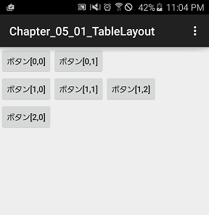
 |  |  |  |  |  |  |  | 図5－23
 |  | <TableRow
 |  | android:id="@+id/tblRow1">
 |  | <Button
 |  | android:id="@+id/btn01"
 |  | android:text="ボタン[0,0]"/>
 |  | <Button
 |  | android:id="@+id/btn02"
 |  | android:text="ボタン[0,1]"/>
 |  | </TableRow>

 |  | <TableRow
 |  | android:id="@+id/tblRow2">
 |  | <Button
 |  | android:id="@+id/btn04"
 |  | android:text="ボタン[1,0]"/>
 |  | <Button
 |  | android:id="@+id/btn05"
 |  | android:text="ボタン[1,1]"/>
 |  | <Button
 |  | android:id="@+id/btn06"
 |  | android:text="ボタン[1,2]"/>
 |  | </TableRow>

 |  | <TableRow
 |  | android:id="@+id/tblRow3">
 |  | <Button
 |  | android:id="@+id/btn07"
 |  | android:text="ボタン[2,0]"/>
 |  | </TableRow>

 |  | </TableLayout>

 |  | <TableRow
 |  | android:id="@+id/tblRow1"> |  |  |  |  |  | 図5－24
 |  | <Button
 |  | android:id="@+id/btn01"
 |  | android:text="ボタン[0,0]"/>
 |  | <Button
 |  | android:id="@+id/btn02"
 |  | android:layout_column="2"
 |  | android:text="ボタン[0,1]"/>
 |  | </TableRow>

 |  | <TableLayout xmlns:android="http://schemas.android.com/apk/res/android"
 |  | xmlns:tools="http://schemas.android.com/tools"
 |  | android:layout_width="wrap_content"
 |  | android:layout_height="wrap_content" |  |  |  |  |  | 図5－25
 |  | tools:context=".MainActivity">

 |  | <TableRow
 |  | android:id="@+id/tblRow1">
 |  | <Button
 |  | android:id="@+id/btn01"
 |  | android:text="ボタン[0,0]"/>
 |  | <Button
 |  | android:id="@+id/btn02"
 |  | android:layout_span="2"
 |  | android:text="ボタン[0,1]"/>
 |  | </TableRow>

 |  | <TableRow
 |  | android:id="@+id/tblRow2">
 |  | <Button
 |  | android:id="@+id/btn04"
 |  | android:text="ボタン[1,0]"/>
 |  | <Button
 |  | android:id="@+id/btn05"
 |  | android:text="ボタン[1,1]"/>
 |  | <Button
 |  | android:id="@+id/btn06"
 |  | android:text="ボタン[1,2]"/>
 |  | </TableRow>

 |  | <TableRow
 |  | android:id="@+id/tblRow3">
 |  | <Button
 |  | android:id="@+id/btn07"
 |  | android:layout_span="3"
 |  | android:text="ボタン[2,0]"/>
 |  | </TableRow>

 |  | </TableLayout>

 | Enable & Disable Column in TalbeLayout

 | activity_main.xml

 |  | <LinearLayout xmlns:android="http://schemas.android.com/apk/res/android"
 |  | xmlns:tools="http://schemas.android.com/tools"
 |  | android:layout_width="wrap_content"
 |  | android:layout_height="wrap_content"
 |  | android:orientation="vertical"
 |  | tools:context=".MainActivity">

 |  | <TableLayout
 |  | xmlns:android="http://schemas.android.com/apk/res/android"
 |  | android:id="@+id/tbl"
 |  | android:layout_width="wrap_content"
 |  | android:layout_height="wrap_content"
 |  | android:collapseColumns="1"> |  |  |  |  |  | 図5－28

 |  | <TableRow android:id="@+id/tblRow1">
 |  | <Button
 |  | android:id="@+id/btn01"
 |  | android:text="ボタン[0,0]" />
 |  | <Button
 |  | android:id="@+id/btn02"
 |  | android:text="ボタン[0,1]" />
 |  | <Button
 |  | android:id="@+id/btn03"
 |  | android:text="ボタン[0,2]" />
 |  | </TableRow>

 |  | <TableRow android:id="@+id/tblRow2">
 |  | <Button
 |  | android:id="@+id/btn04"
 |  | android:text="ボタン[1,0]" />
 |  | <Button
 |  | android:id="@+id/btn05"
 |  | android:text="ボタン[1,1]" />

 |  | <Button
 |  | android:id="@+id/btn06"
 |  | android:text="ボタン[1,2]" />
 |  | </TableRow>

 |  | <TableRow android:id="@+id/tblRow3">
 |  | <Button
 |  | android:id="@+id/btn07"
 |  | android:text="ボタン[2,0]" />
 |  | <Button
 |  | android:id="@+id/btn08"
 |  | android:text="ボタン[2,1]" />
 |  | <Button
 |  | android:id="@+id/btn09"
 |  | android:text="ボタン[2,2]" />
 |  | </TableRow>
 |  | </TableLayout>

 |  | <Button
 |  | android:id="@+id/btnFlug"
 |  | android:layout_width="match_parent"
 |  | android:layout_height="wrap_content"
 |  | android:onClick="onClick"
 |  | android:text="表示／非表示"/>

 |  | </LinearLayout>

 | MailActivity.java |  |  |  | B2. Code chương trình

 |  | private boolean flag = false;

 |  | @Override
 |  | protected void onCreate(Bundle savedInstanceState) {
 |  | super.onCreate(savedInstanceState);
 |  | setContentView(R.layout.activity_main);
 |  | }

 |  | public void onClick(View view) {
 |  | TableLayout tbl = (TableLayout) findViewById(R.id.tbl);
 |  | /*public void setColumnCollapsed(int columnIndex, boolean isCollapsed)
 |  | columnIndex: 開始する例番号
 |  | isCollapsed: 閉じるのか */
 |  | tbl.setColumnCollapsed(1, flag);
 |  | flag = !flag;
 |  | }

 | GridLayout

 |  | Tạo một Wedgets dưới dạng bảng, lưới để liệt kê …

 |  | <GridLayout xmlns:android="http://schemas.android.com/apk/res/android"
 |  | xmlns:tools="http://schemas.android.com/tools"
 |  | android:layout_width="wrap_content"
 |  | android:layout_height="wrap_content"
 |  | android:columnCount="3"
 |  | tools:context=".MainActivity"> |  |  |  |  |  | 図5－29

 |  | <Button
 |  | android:id="@+id/btn01"
 |  | android:layout_column="2"
 |  | android:text="ボタン１"/>

 |  | <Button
 |  | android:id="@+id/btn02"
 |  | android:text="ボタン２"/>

 |  | <Button
 |  | android:id="@+id/btn03"
 |  | android:text="ボタン３"/>

 |  | <Button
 |  | android:id="@+id/btn04"
 |  | android:layout_column="2"
 |  | android:layout_gravity="fill"
 |  | android:layout_rowSpan="2"
 |  | android:text="ボタン４"/>

 |  | <Button
 |  | android:id="@+id/btn05"
 |  | android:layout_columnSpan="2"
 |  | android:layout_gravity="fill"
 |  | android:text="ボタン５"/>

 |  | <Button
 |  | android:id="@+id/btn06"
 |  | android:layout_column="0"
 |  | android:layout_row="0"
 |  | android:text="ボタン６"/>

 |  | </GridLayout>

 | Chapter 05 - 02 TabHost Sliding Drawer ViewFlipper ScrollView

 | TabHost TabWidget

 | Step 1: Create tab_icom.xml |  |  |  |  | Copy 2 ảnh Selected và Unselected vào thư mục drawable

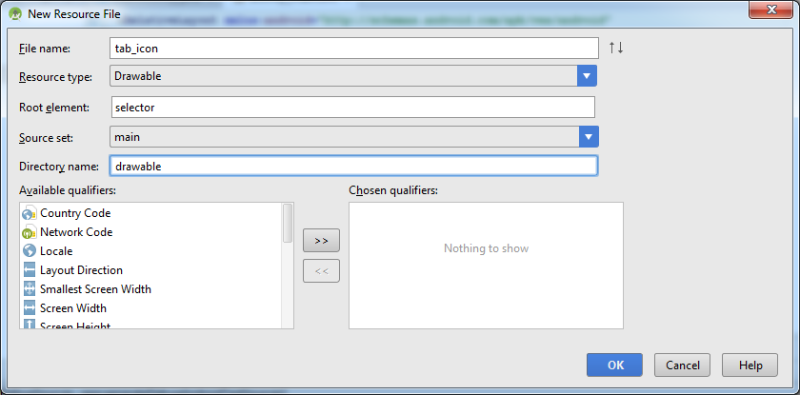

 |  | <?xml version="1.0" encoding="utf-8"?>
 |  | <selector xmlns:android="http://schemas.android.com/apk/res/android">
 |  | <item android:drawable="@drawable/tab_selected" android:state_selected="true"></item>
 |  | <item android:drawable="@drawable/tab_unselected"></item>
 |  | </selector>

 | Step 2: Update activity_main.xml

 |  | <TabHost xmlns:android="http://schemas.android.com/apk/res/android"
 |  | xmlns:tools="http://schemas.android.com/tools"
 |  | android:id="@android:id/tabhost"
 |  | android:layout_width="match_parent"
 |  | android:layout_height="match_parent"
 |  | android:paddingBottom="@dimen/activity_vertical_margin"
 |  | android:paddingLeft="@dimen/activity_horizontal_margin"
 |  | android:paddingRight="@dimen/activity_horizontal_margin"
 |  | android:paddingTop="@dimen/activity_vertical_margin"
 |  | tools:context=".MainActivity">

 |  | <LinearLayout
 |  | android:layout_width="match_parent"
 |  | android:layout_height="match_parent"
 |  | android:orientation="vertical">

 |  | <!-- タブパネル操作のためのTabWidgetを配置-->
 |  | <TabWidget
 |  | android:id="@android:id/tabs"
 |  | android:layout_width="match_parent"
 |  | android:layout_height="wrap_content"></TabWidget>

 |  | <!-- タブパネルを束ねるためのコンテナーを配置-->
 |  | <FrameLayout
 |  | android:id="@android:id/tabcontent"
 |  | android:layout_width="match_parent"
 |  | android:layout_height="match_parent">

 |  | <!-- タブtab1を定義-->
 |  | <LinearLayout
 |  | android:id="@+id/tab1"
 |  | android:layout_width="match_parent"
 |  | android:layout_height="match_parent">

 |  | <TextView
 |  | android:id="@+id/txt1"
 |  | android:layout_width="wrap_content"
 |  | android:layout_height="wrap_content"
 |  | android:text="サポートサイトのトップページです。" />
 |  | </LinearLayout>

 |  | <!-- タプtab2を定義-->
 |  | <LinearLayout
 |  | android:id="@+id/tab2"
 |  | android:layout_width="match_parent"
 |  | android:layout_height="match_parent">

 |  | <TextView
 |  | android:id="@+id/txt2"
 |  | android:layout_width="wrap_content"
 |  | android:layout_height="wrap_content"
 |  | android:text="ご質問はこちらの掲示板で承っております。" />
 |  | </LinearLayout>

 |  | <!-- タプtab3を定義-->
 |  | <LinearLayout
 |  | android:id="@+id/tab3"
 |  | android:layout_width="match_parent"
 |  | android:layout_height="match_parent">

 |  | <TextView
 |  | android:id="@+id/txt3"
 |  | android:layout_width="wrap_content"
 |  | android:layout_height="wrap_content"
 |  | android:text="不明な点は、こちらのヘルプページを参考してください。" />
 |  | </LinearLayout>
 |  | </FrameLayout>
 |  | </LinearLayout>
 |  | </TabHost>

 | string.xml |  | Add value to string.xml

 |  | <string name="tab1">ホーム</string>
 |  | <string name="tab2">掲示板</string>
 |  | <string name="tab3">ヘルプ</string>

 | AndroidMenifest.xml

 |  | android:theme="@android:style/Theme.Light">

 | MainActivity.java |  |  | Add setup TabHost

 |  | public class MainActivity extends TabActivity {

 |  | @Override
 |  | protected void onCreate(Bundle savedInstanceState) {
 |  | super.onCreate(savedInstanceState);
 |  | setContentView(R.layout.activity_main);

 |  | // TabHostを有効化
 |  | TabHost host = getTabHost();
 |  | host.setup();

 |  | // タブtab1を作成＆追加
 |  | TabHost.TabSpec tab1 = host.newTabSpec("tab1");
 |  | tab1.setIndicator(
 |  | getResources().getString(R.string.tab1),
 |  | getResources().getDrawable(R.drawable.tab_icon)
 |  | );
 |  | tab1.setContent(R.id.tab1);
 |  | host.addTab(tab1);

 |  | // タブtab2を作成＆追加
 |  | TabHost.TabSpec tab2 = host.newTabSpec("tab2");
 |  | tab2.setIndicator(
 |  | getResources().getString(R.string.tab2),
 |  | getResources().getDrawable(R.drawable.tab_icon)
 |  | );
 |  | tab2.setContent(R.id.tab2);
 |  | host.addTab(tab2);

 |  | // タブtab3を作成＆追加
 |  | TabHost.TabSpec tab3 = host.newTabSpec("tab3");
 |  | tab3.setIndicator(
 |  | getResources().getString(R.string.tab3),
 |  | getResources().getDrawable(R.drawable.tab_icon)
 |  | );
 |  | tab3.setContent(R.id.tab3);
 |  | host.addTab(tab3);

 |  | // デフォルトで先頭（０番目）のタブパネルをアクティブ化
 |  | host.setCurrentTab(0);
 |  | }
 |  | }

 | SlidingDrawer

 | activity_main.xml |  |  |  |  | Copy 2 ảnh slide_closed và slide_opened vào thư mục drawable

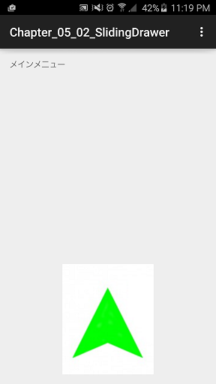
 |  | <RelativeLayout xmlns:android="http://schemas.android.com/apk/res/android"
 |  | xmlns:tools="http://schemas.android.com/tools"
 |  | android:layout_width="match_parent"
 |  | android:layout_height="match_parent"
 |  | android:paddingBottom="@dimen/activity_vertical_margin"
 |  | android:paddingLeft="@dimen/activity_horizontal_margin"
 |  | android:paddingRight="@dimen/activity_horizontal_margin"
 |  | android:paddingTop="@dimen/activity_vertical_margin"
 |  | tools:context=".MainActivity">

 |  | <!-- 初期状態で表示するコンテンツ-->
 |  | <TextView
 |  | android:id="@+id/txt"
 |  | android:layout_width="wrap_content"
 |  | android:layout_height="wrap_content"
 |  | android:text="メインメニュー"/>

 |  | <!-- スライダー画面の定義-->
 |  | <SlidingDrawer
 |  | android:id="@+id/sd"
 |  | android:layout_width="match_parent"
 |  | android:layout_height="match_parent"
 |  | android:layout_below="@+id/txt"
 |  | android:content="@+id/content"
 |  | android:handle="@+id/handle">

 |  | <!-- ハンドル部分を定義-->
 |  | <Button
 |  | android:id="@+id/handle"
 |  | android:layout_width="wrap_content"
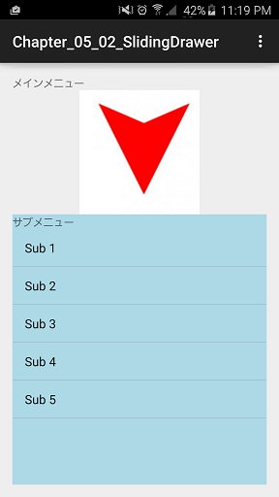
 |  | android:layout_height="wrap_content"
 |  | android:background="@drawable/slide_opend"
 |  | android:minHeight="24dip"
 |  | android:minWidth="32dip"/>

 |  | <!-- コンテンツ本体を定義-->
 |  | <LinearLayout
 |  | android:id="@+id/content"
 |  | android:layout_width="match_parent"
 |  | android:layout_height="match_parent"
 |  | android:background="#ADD8E6"
 |  | android:orientation="vertical">

 |  | <TextView
 |  | android:id="@+id/txt1"
 |  | android:layout_width="wrap_content"
 |  | android:layout_height="wrap_content"
 |  | android:text="サブメニュー"/>

 |  | <ListView
 |  | android:id="@+id/list"
 |  | android:layout_width="match_parent"
 |  | android:layout_height="wrap_content"
 |  | android:layout_weight="1"
 |  | android:entries="@array/sub_menu">
 |  | </ListView>
 |  | </LinearLayout>
 |  | </SlidingDrawer>
 |  | </RelativeLayout>

 | MainActivity.java |  |  |  |  | Copy 2 ảnh slide_closed và slide_opened vào thư mục drawable

 |  | public class MainActivity extends ActionBarActivity {

 |  | Button handle;

 |  | @Override
 |  | protected void onCreate(Bundle savedInstanceState) {
 |  | super.onCreate(savedInstanceState);
 |  | setContentView(R.layout.activity_main);

 |  | // スライダー画面とハンドルを取得
 |  | SlidingDrawer sd = (SlidingDrawer) findViewById(R.id.sd);
 |  | handle = (Button) findViewById(R.id.handle);

 |  | // スライダー画面を開いた時にハンドルアイコンを切り替え
 |  | sd.setOnDrawerOpenListener(new SlidingDrawer.OnDrawerOpenListener() {
 |  | @Override
 |  | public void onDrawerOpened() {
 |  | handle.setBackground(getResources().getDrawable(R.drawable.slide_close));
 |  | }
 |  | });

 |  | // スライダー画面を閉じた時にハンドルアイコンを切り替え
 |  | sd.setOnDrawerCloseListener(new SlidingDrawer.OnDrawerCloseListener() {
 |  | @Override
 |  | public void onDrawerClosed() {
 |  | handle.setBackground(getResources().getDrawable(R.drawable.slide_opend));
 |  | }
 |  | });

 |  | sd.setOnDrawerScrollListener(new SlidingDrawer.OnDrawerScrollListener() {
 |  | @Override
 |  | public void onScrollStarted() {
 |  | Toast.makeText(MainActivity.this, "Scoll", Toast.LENGTH_LONG).show();
 |  | }

 |  | @Override
 |  | public void onScrollEnded() {
 |  | }
 |  | });
 |  | }
 |  | }

 | SlidingDrawer

 | activity_main.xml |  |  |  |  | Copy ảnh nguồn vào

 |  | <RelativeLayout xmlns:android="http://schemas.android.com/apk/res/android"
 |  | xmlns:tools="http://schemas.android.com/tools"
 |  | android:layout_width="match_parent"
 |  | android:layout_height="match_parent"
 |  | tools:context=".MainActivity">

 |  | <ViewFlipper
 |  | android:id="@+id/vf"
 |  | android:layout_width="wrap_content"
 |  | android:layout_height="wrap_content"
 |  | android:layout_alignParentLeft="true"
 |  | android:layout_alignParentTop="true"
 |  | android:inAnimation="@android:anim/slide_in_left"
 |  | android:outAnimation="@android:anim/slide_out_right"
 |  | android:autoStart="true"
 |  | android:flipInterval="3000"
 |  | >

 |  | <!--android:autoStart="true"-->
 |  | <!--android:flipInterval="3000"-->

 |  | <!-- 1枚目のスライド-->
 |  | <LinearLayout
 |  | android:orientation="vertical"
 |  | android:layout_width="match_parent"
 |  | android:layout_height="match_parent">
 |  | <TextView
 |  | android:text="ジャングルにいるゾウ"
 |  | android:layout_width="match_parent"
 |  | android:layout_height="wrap_content" />
 |  | <ImageView
 |  | android:layout_width="wrap_content"
 |  | android:layout_height="wrap_content"
 |  | android:src="@drawable/elephant1"/>
 |  | </LinearLayout>

 |  | <!-- 2枚目のスライド-->
 |  | <LinearLayout
 |  | android:orientation="vertical"
 |  | android:layout_width="match_parent"
 |  | android:layout_height="match_parent">
 |  | <TextView
 |  | android:text="像2"
 |  | android:layout_width="match_parent"
 |  | android:layout_height="wrap_content" />
 |  | <ImageView
 |  | android:layout_width="wrap_content"
 |  | android:layout_height="wrap_content"
 |  | android:src="@drawable/elephant2"/>
 |  | </LinearLayout>

 |  | <!-- 3枚目のスライド-->
 |  | <LinearLayout
 |  | android:orientation="vertical"
 |  | android:layout_width="match_parent"
 |  | android:layout_height="match_parent">
 |  | <TextView
 |  | android:text="像3"
 |  | android:layout_width="match_parent"
 |  | android:layout_height="wrap_content" />
 |  | <ImageView
 |  | android:layout_width="wrap_content"
 |  | android:layout_height="wrap_content"
 |  | android:src="@drawable/elephant3"/>
 |  | </LinearLayout>
 |  | </ViewFlipper>
 |  | </RelativeLayout>

 | MainActivity.java

 |  | public class MainActivity extends ActionBarActivity {
 |  | private ViewFlipper vf;
 |  | private float old_x;
 |  | @Override
 |  | protected void onCreate(Bundle savedInstanceState) {
 |  | super.onCreate(savedInstanceState);
 |  | setContentView(R.layout.activity_main);
 |  | vf = (ViewFlipper) this.findViewById(R.id.vf);
 |  | // タッチ時の処理を定義
 |  | vf.setOnTouchListener(new View.OnTouchListener() {
 |  | @Override
 |  | public boolean onTouch(View view, MotionEvent motionEvent) {
 |  | switch (motionEvent.getAction()) {
 |  | // 指を降ろしたときの座標を記録
 |  | /* getAction
 |  | * ACTION_DOWN パネルをタッチ（押下）した
 |  | * ACTION_MOVE パネル上で指をスライドさせた
 |  | * ACTION_UP パネルから指を離した
 |  | * ACTION_CANCEL キャンセル（ACTION_UP ＋ ACTION_DOWNの同時発生
 |  | * getDownTime タッチし続けた時間（ミリ秒）
 |  | * getEdgeFlags スクリーンの端を判定
 |  | * EDGE_TOP 上端に到着
 |  | * EDGE_BOTTOM 下端に到着
 |  | * EDGE_LEFT 左端に到着
 |  | * EDGE_RIGHT 右端に到着
 |  | * getX タッチされた位置（X座標）
 |  | * getY タッチされた位置（Y座標）
 |  | */
 |  | case MotionEvent.ACTION_DOWN:
 |  | old_x = motionEvent.getX();
 |  | break;
 |  | // 指を上げた時の座標が右方向に動いていれば、画像を切り替え
 |  | case MotionEvent.ACTION_UP:
 |  | float new_x = motionEvent.getX();
 |  | if (old_x < new_x) {
 |  | vf.showNext();
 |  | }
 |  | break;
 |  | }
 |  | return true;
 |  | }
 |  | });
 |  | }
 |  | }

 | ScrollView

 | activity_main.xml

 |  | <LinearLayout xmlns:android="http://schemas.android.com/apk/res/android"
 |  | xmlns:tools="http://schemas.android.com/tools"
 |  | android:layout_width="match_parent"
 |  | android:layout_height="match_parent"
 |  | android:orientation="vertical"
 |  | tools:context=".MainActivity">

 |  | <ScrollView
 |  | android:layout_width="match_parent"
 |  | android:layout_height="match_parent">

 |  | <LinearLayout
 |  | android:orientation="vertical"
 |  | android:layout_width="match_parent"
 |  | android:layout_height="wrap_content">

 |  | <Button
 |  | android:layout_width="wrap_content"
 |  | android:layout_height="wrap_content"
 |  | android:text="Button 01" />

 |  | <Button
 |  | android:layout_width="wrap_content"
 |  | android:layout_height="wrap_content"
 |  | android:text="Button 02" />

 |  | <Button
 |  | android:layout_width="wrap_content"
 |  | android:layout_height="wrap_content"
 |  | android:text="Button 03" />

 |  | <Button
 |  | android:layout_width="wrap_content"
 |  | android:layout_height="wrap_content"
 |  | android:text="Button 04" />

 |  | <Button
 |  | android:layout_width="wrap_content"
 |  | android:layout_height="wrap_content"
 |  | android:text="Button 05" />

 |  | <Button
 |  | android:layout_width="wrap_content"
 |  | android:layout_height="wrap_content"
 |  | android:text="Button 06" />

 |  | <Button
 |  | android:layout_width="wrap_content"
 |  | android:layout_height="wrap_content"
 |  | android:text="Button 07" />

 |  | <Button
 |  | android:layout_width="wrap_content"
 |  | android:layout_height="wrap_content"
 |  | android:text="Button 08" />

 |  | <Button
 |  | android:layout_width="wrap_content"
 |  | android:layout_height="wrap_content"
 |  | android:text="Button 09" />

 |  | <Button
 |  | android:layout_width="wrap_content"
 |  | android:layout_height="wrap_content"
 |  | android:text="Button 10" />

 |  | <Button
 |  | android:layout_width="wrap_content"
 |  | android:layout_height="wrap_content"
 |  | android:text="Button 11" />

 |  | <Button
 |  | android:layout_width="wrap_content"
 |  | android:layout_height="wrap_content"
 |  | android:text="Button 12" />

 |  | <Button
 |  | android:layout_width="wrap_content"
 |  | android:layout_height="wrap_content"
 |  | android:text="Button 13" />

 |  | <Button
 |  | android:layout_width="wrap_content"
 |  | android:layout_height="wrap_content"
 |  | android:text="Button 14" />

 |  | <Button
 |  | android:layout_width="wrap_content"
 |  | android:layout_height="wrap_content"
 |  | android:text="Button 15" />
 |  | </LinearLayout>
 |  | </ScrollView>
 |  | </LinearLayout>

07
Chapter 07 ビュー開発（対応）

 | Chapter 07 - 01 ビュー描画の基本をおさえる―View・Canvas・Paint

 | Base Custom View カスタムビューの基本

 | SimpleView.java |  |  |  |  | Step 1: We need to create a SimpleView class

 |  | public class SimpleView extends View {
 |  | // Ba hàm khởi tạo bên dưới này bắt buộc định nghĩa do kế thừa từ View
 |  | public SimpleView(Context context) {
 |  | super(context);
 |  | }
 |  |  |  |  |  |  |  | 図7.2
 |  | public SimpleView(Context context, AttributeSet attrs) {
 |  | super(context, attrs);
 |  | }

 |  | public SimpleView(Context context, AttributeSet attrs, int defStyleAttr) {
 |  | super(context, attrs, defStyleAttr);
 |  | }

 |  | // 描画のコア
 |  | @Override |  |  |  |  |  |  |  |  |  |  |  |  |  |  | k
 |  | // canvas：描画に利用するキャンバス
 |  | protected void onDraw(Canvas canvas){
 |  | super.onDraw(canvas);
 |  | // 描画のためのスタイルを設定
 |  | Paint p = new Paint();
 |  | p.setColor(Color.CYAN); // public void setColor(int color)
 |  | p.setStrokeWidth(30); // public void setStrokeWidth(float width)
 |  | // ビューへの描画
 |  | canvas.drawColor(Color.WHITE); // public void drawColor(int color) 景色
 |  | canvas.drawPoint(100, 100, p); // public void drawPoint(float x, float y, Paint paint)
 |  | // ｘ：点のX座標 ｙ：点のY座標 paint：描画スタイル
 |  | }
 |  | }

 | activity_main.xml |  |  |  |  | Note: Need to check SimpleView is in what namespace?

 |  | <com.example.b_dinh.chapter_07_01_custom_view_canvasbasic.SimpleView
 |  | android:id="@+id/sv"
 |  | android:layout_width="wrap_content"
 |  | android:layout_height="wrap_content" />

 | SimpleView.java |  |  |  |  | We change to draw multi points

 |  | protected void onDraw(Canvas canvas) {
 |  | super.onDraw(canvas); |  |  |  |  |  |  |  | 図7.5
 |  | canvas.drawColor(Color.WHITE); // Background Color
 |  | // 描画のためのスタイルを設定
 |  | Paint p = new Paint();
 |  | p.setColor(Color.CYAN); // public void setColor(int color) Color that want to pain
 |  | p.setStrokeWidth(30); // public void setStrokeWidth(float width)

 |  | // 引数ptsには：複数の点を表すために（x1, y1, x2, y2,...）の形式で座標を指定します
 |  | float[] ps = {50, 100, 80, 130, 110, 160, 140, 190};

 |  | /* public void drawPoints(float[] pts, Paint paint)
 |  | * pts：座標群 Phối hợp nhóm
 |  | * paint：描画スタイル*/
 |  | canvas.drawPoints(ps, p);
 |  | }

 |  | // 描画のコア
 |  | @Override |  |  |  |  |  |  |  | 図7.6
 |  | // canvas：描画に利用するキャンバス
 |  | protected void onDraw(Canvas canvas) {
 |  | super.onDraw(canvas);
 |  | canvas.drawColor(Color.WHITE); // Background Color
 |  | // 描画のためのスタイルを設定
 |  | Paint p = new Paint();
 |  | p.setColor(Color.CYAN); // public void setColor(int color) Color that want to pain
 |  | p.setStrokeWidth(10); // public void setStrokeWidth(float width)
 |  | // BUTT：先端を処理したい（デフォルト） Cái Tip (2 đầu đoạn thẳng)
 |  | // ROUND：先端を丸める
 |  | // SQUARE：先端を四角形にする
 |  | p.setStrokeCap(Paint.Cap.ROUND);

 |  | // public void drawLine(float startX, float startY, float stopX, float stopY, Paint paint)
 |  | canvas.drawLine(10, 20, 350, 550, p); |  |  |  |  |  |  |  |  | SQUARE |  |  | ROUND | BUTT
 |  | }

 |  | // # Start Draw Lines
 |  | super.onDraw(canvas); |  |  |  |  |  |  |  | 図7.8
 |  | canvas.drawColor(Color.WHITE);
 |  | Paint p = new Paint();
 |  | p.setColor(Color.CYAN);
 |  | p.setStrokeWidth(10);
 |  | p.setStrokeCap(Paint.Cap.ROUND);
 |  | // x1, y1, x2, y2, x3, y3,…
 |  | float[] ps = {10, 10, 150, 250, 150, 250, 175, 30, 175, 30, 220, 150, 220, 150, 300, 10};
 |  | canvas.drawLines(ps, p);
 |  | // # End Draw Lines


 |  | // # Start Draw Rect
 |  | super.onDraw(canvas); |  |  |  |  |  |  |  | 図7.9
 |  | canvas.drawColor(Color.WHITE);
 |  | Paint p = new Paint();
 |  | p.setColor(Color.CYAN);
 |  | p.setStrokeWidth(50);
 |  | // FILL：図形を塗りつぶす（枠線は描画したい）Chỉ tô màu bên trong
 |  | // FILL_AND_STROKE：図形を塗りつぶし、枠線も描画 Tô màu cả trong và viền
 |  | // STROKE：図形の枠線のみ描画 Tô màu nguyên viền
 |  | p.setStyle(Paint.Style.FILL_AND_STROKE);
 |  | // drawRect(float left, float top, float right, float bottom, Paint paint)
 |  | // left：左上のX座標 top：左下のY座標
 |  | // right：右下のX座標 bottom：右下のX座標 paint：描画スタイル
 |  | canvas.drawRect(50, 50, 200, 200, p);
 |  | // # End Draw Rect

 |  | // # Start Draw Circle & Oval
 |  | super.onDraw(canvas); |  |  |  |  |  |  |  | 図7.11
 |  | canvas.drawColor(Color.WHITE);
 |  | Paint p = new Paint();
 |  | p.setColor(Color.CYAN);
 |  | p.setStrokeWidth(20);
 |  | p.setStyle(Paint.Style.FILL_AND_STROKE);
 |  | // drawCircle(float cx, float cy, float radius, Paint paint)
 |  | // Toạ độ tâm đường tròn, bán kính, paint
 |  | canvas.drawCircle(80, 80, 30, p);
 |  | p.setColor(Color.GREEN); |  |  |  |  |  |  |  |  |  | (50, 50)
 |  | // RectF(float left, float top, float right, float bottom)
 |  | // left：左上のX座標 top：左上のX座標 right：右下のX座標 bottom：右下のY座標
 |  | // Cần toạ độ giới hạn trên dưới (Giống HCN) rồi vẽ Oval vào trong
 |  | canvas.drawOval(new RectF(50, 50, 300, 300), p);
 |  | // # End Draw Circle & Oval |  |  |  |  |  |  |  |  |  |  |  |  |  | (300, 300)

 |  | // # Start Draw Arc
 |  | super.onDraw(canvas); |  |  |  |  |  |  |  | 図7.14
 |  | canvas.drawColor(Color.WHITE); |  |  |  |  |  |  |  | TRUE
 |  | Paint p = new Paint();
 |  | p.setColor(Color.CYAN);
 |  | p.setStrokeWidth(5);
 |  | p.setStyle(Paint.Style.FILL_AND_STROKE);
 |  | // public void drawArc(RectF oval, float startAngle, float sweepAngle,
 |  | // boolean useCenter, Paint paint)
 |  | // oval： 楕円を表す矩形領域 Vẽ đường tròn toàn bộ |  |  |  |  |  |  |  | 図7.15
 |  | // startAngle：開始角度 Góc bắt đầu vẽ |  |  |  |  |  |  |  | FALSE
 |  | // sweepAngle：描画角度 Tổng số góc sẽ vẽ kể từ điểm bắt đầu
 |  | // useCenter：中心まで描画するか Lấy đến tâm đường tròn hoặc cắt đi
 |  | // paint：描画スタイル
 |  | canvas.drawArc(new RectF(50, 50, 250, 250), 45, 150, true, p);
 |  | // # End Draw Arc

 |  |  |  |  |  |  |  |  | (50, 50)

150
 |  |  |  |  |  |  |  |  |  |  |  |  | 45

 |  |  |  |  |  |  |  |  |  |  |  |  |  | (250, 250)

 |  | // # Start Draw Text
 |  | super.onDraw(canvas); |  |  |  |  |  |  | 図7.16
 |  | canvas.drawColor(Color.WHITE);
 |  | Paint p = new Paint();
 |  | p.setColor(Color.CYAN);
 |  | p.setStrokeWidth(5);
 |  | // setTypeface(Typeface typeface)：フォントの種類（SANS_SERIF、SERIFなど）
 |  | p.setTypeface(Typeface.SERIF); // Font Type
 |  | p.setTextSize(30); // Font Size
 |  | // Chú ý: Cái căn lề này là bám theo toạ độ X của hàm drawText bên dưới.
 |  | p.setTextAlign(Paint.Align.CENTER); // Text Align (LEFT, CENTER, RIGHT)
 |  | // Tỷ lệ phóng to theo hướng ngang
 |  | p.setTextScaleX(1.5f); // 水平方向への拡大率
 |  | // Mức độ của sự thay đổi theo hướng ngang
 |  | p.setTextSkewX(-0.5f); // 水平方向にずらす度合い Độ nghiêng của chữ
 |  | // public void drawText(String text, float x, float y, Paint paint)
 |  | // text：描画するテキスト x：描画位置のX座標 y：描画位置のY座標 paint：描画スタイル
 |  | canvas.drawText("WINGSプロジェクト", 350, 50, p);
 |  | // # End Draw Text

 | Chapter 07 - 02 ビュー描画の理解を深める Path・SurfaceView

 | Chapter 07 - 03 アプリにアニメーション機能を実装する

 | Tween Alpha |  |  | Thay đổi độ trong suốt của ảnh

 | anim.xml |  | Step 1: Tao anim.xml

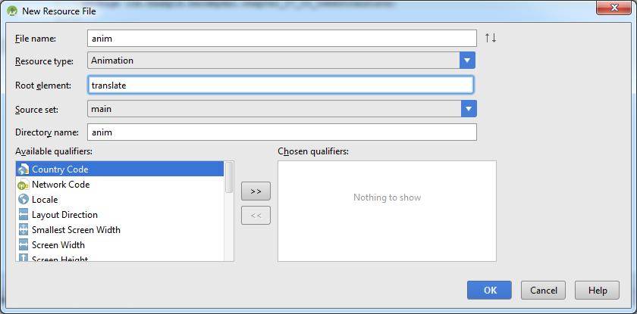

 |  | <?xml version="1.0" encoding="utf-8"?>
 |  | <alpha xmlns:android="http://schemas.android.com/apk/res/android"
 |  | android:duration="1000"
 |  | android:fromAlpha="1.0"
 |  | android:repeatCount="5"
 |  | android:repeatMode="reverse"
 |  | android:toAlpha="0.3"></alpha>
 |  | <!--
 |  | <alpha>: Thay đổi độ trong suốt
 |  | <scale>: Thay đổi Zoom (Phóng to, Thu nhỏ
 |  | <rotate>: Xoay tròn
 |  | <transrate>: Di chuyển hoặc đổi hình dạng
 |  | <set>: Khi chúng ta muốn kết hợp vừa XOAY vừa ALPHA thì dùng cái này kết hợp

 |  | duration: Khoảng thời gian diễn ra hiệu ứng
 |  | fromAlpha: Độ trong suốt ban đầu
 |  | toAlpha: Độ trong suốt đến khi hiệu ứng kết thúc
 |  | repeatCount: Số lần lặp lại
 |  | repeatNote: Kiểu lặp
 |  | restart: Kiểu lặp đơn điệu bình thường.
 |  | reverse: Kiểu lặp đảo ngược
 |  | startOffset: Khoảng thời gian chờ hiệu ứng bắt đầu
 |  | fillBefore: TRUE: Sau khi xong hiệu ứng thì ảnh sẽ quay về trạng thái ban đầu
 |  | fillAfter: TRUE: Sau khi hiệu ứng xong nó sẽ giữ nguyên trạng thái đó
 |  | -->

 | activity_main.xml

 |  | <ImageView
 |  | android:id="@+id/img"
 |  | android:layout_width="wrap_content"
 |  | android:layout_height="wrap_content"
 |  | android:layout_alignParentLeft="true"
 |  | android:layout_alignParentTop="true"
 |  | android:src="@drawable/ham" />

 | MainActivity.java

 |  | public class MainActivity extends Activity {

 |  | @Override
 |  | protected void onCreate(Bundle savedInstanceState) {
 |  | super.onCreate(savedInstanceState);
 |  | setContentView(R.layout.activity_main);

 |  | ImageView img = (ImageView) findViewById(R.id.img);
 |  | // アニメーション定義ファイルをロード
 |  | Animation anim = AnimationUtils.loadAnimation(this, R.anim.anim);
 |  | // ImageViewにアニメーションを適用＆開始
 |  | img.startAnimation(anim);
 |  | }
 |  | }

 | TweenScale |  |  | Phóng to, thủ nhỏ ZOOM Ảnh

 | anim.xml

 |  | <?xml version="1.0" encoding="utf-8"?>
 |  | <scale xmlns:android="http://schemas.android.com/apk/res/android"
 |  | android:duration="3000"
 |  | android:fromXScale="1.0"
 |  | android:fromYScale="1.0"
 |  | android:pivotX="0%"
 |  | android:pivotY="0%"
 |  | android:repeatCount="infinite"
 |  | android:repeatMode="reverse"
 |  | android:toXScale="0.5"
 |  | android:toYScale="0.5"></scale>

 |  | <!--
 |  | android:duration Thời gian diễn ra hiệu ứng
 |  | android:fromXScale Tỉ lệ chiều ngang ban trươc hiệu ứng so với ảnh gốc
 |  | android:fromYScale Tỉ lệ chiều dọc trước hiệu ứng so với ảnh gốc
 |  | android:pivotX Toạ độ X tâm hiệu ứng
 |  | android:pivotY Toạ độ Y tâm hiệu ứng
 |  | android:repeatCount Số lần lặp lại
 |  | android:repeatMode Kiểu lặp lại
 |  | restart Kiểu lặp đơn điệu bình thường.
 |  | reverse Kiểu lặp đảo ngược
 |  | android:toXScale Tỉ lệ chiều ngang của ảnh sau hiệu ứng
 |  | android:toYScale Tỉ lệ chiều dọc của ảnh sau hiệu ứng
 |  | -->

 | TweenRolate |  |  | Xoay ảnh

 | anim.xml

 |  | <?xml version="1.0" encoding="utf-8"?>
 |  | <rotate xmlns:android="http://schemas.android.com/apk/res/android"
 |  | android:duration="5000"
 |  | android:fromDegrees="0"
 |  | android:pivotX="330"
 |  | android:pivotY="520"
 |  | android:repeatCount="infinite"
 |  | android:repeatMode="reverse"
 |  | android:toDegrees="180">
 |  | </rotate>
 |  | <!--
 |  | android:duration Thời gian hiệu ứng kéo dài
 |  | android:fromDegrees Góc bắt đầu quay
 |  | android:pivotX Toạ độ X của tâm vòng quay
 |  | android:pivotY Toạ độ Y của tâm vòng quay
 |  | android:repeatCount Số lần lặp
 |  | android:toDegrees Tổng số góc quay
 |  | -->

 | TweenTranslate |  |  | Dịch chuyển vị trí của ảnh

 | anim.xml

 |  | <?xml version="1.0" encoding="utf-8"?>
 |  | <translate xmlns:android="http://schemas.android.com/apk/res/android"
 |  | android:duration="3000"
 |  | android:fromXDelta="0%p"
 |  | android:fromYDelta="0%p"
 |  | android:repeatCount="infinite"
 |  | android:repeatMode="reverse"
 |  | android:toXDelta="100%p"
 |  | android:toYDelta="100%p">
 |  | </translate>

 |  | <!--
 |  | android:duration="3000" Khoảng thời gian diễn ra hiệu ứng
 |  | android:fromXDelta="0%p" Tọa độ ban đầu của ảnh X
 |  | android:fromYDelta="0%p" Tọa độ ban đầu của ảnh Y
 |  | android:repeatCount="infinite" SỐ lần lặp
 |  | android:repeatMode="reverse" Kiểu lặp
 |  | android:toXDelta="100%p" Tọa độ điểm muốn di chuyển đến X
 |  | android:toYDelta="100%p"> Tọa độ điểm muốn di chuyển đến Y
 |  | -->

 | TweenSet |  |  | Kết hợp các loại Alpha, Scale, Rotate, Translate với nhau

 | anim.xml

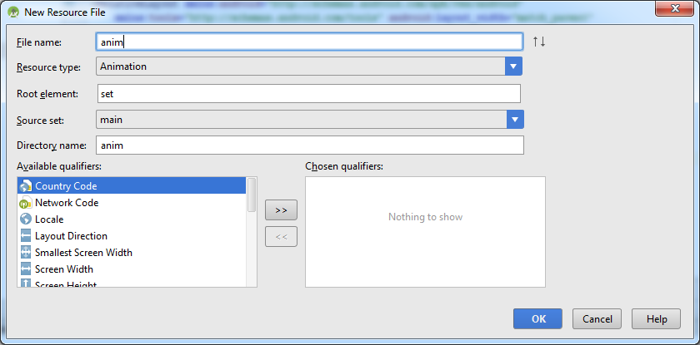

 |  | <?xml version="1.0" encoding="utf-8"?>
 |  | <set xmlns:android="http://schemas.android.com/apk/res/android">
 |  | <alpha
 |  | android:duration="5000"
 |  | android:fromAlpha="1.0"
 |  | android:repeatCount="2"
 |  | android:repeatMode="reverse" />
 |  | <scale
 |  | android:duration="5000"
 |  | android:fromXScale="1.0"
 |  | android:fromYScale="1.0"
 |  | android:pivotX="0%"
 |  | android:pivotY="0%"
 |  | android:repeatCount="2"
 |  | android:toXScale="0.0"
 |  | android:toYScale="0.0"
 |  | />
 |  | </set>

 | Create Tween by code

 | MainActivity.java

 |  | public class MainActivity extends Activity {

 |  | @Override
 |  | protected void onCreate(Bundle savedInstanceState) {
 |  | super.onCreate(savedInstanceState);
 |  | setContentView(R.layout.activity_main);

 |  | ImageView img = (ImageView) findViewById(R.id.img);

 |  | // 透明度アニメーションを設定
 |  | AlphaAnimation alpha = new AlphaAnimation(1.0f, 0.0f); // From Alpha To Alpha
 |  | alpha.setDuration(1000);
 |  | alpha.setRepeatCount(Animation.INFINITE);
 |  | alpha.setRepeatMode(Animation.REVERSE);

 |  | // 回転アニメーションを設定
 |  | RotateAnimation rotate = new RotateAnimation(0, 45, 200, 500);
 |  | // Góc bắt đầu xoay, Góc xoay đến, Toạ độ X tâm điểm xoay, Toạ độ Y tâm điểm xoay
 |  | rotate.setDuration(1000);
 |  | rotate.setRepeatCount(Animation.INFINITE);
 |  | rotate.setRepeatMode(Animation.REVERSE);

 |  | // アニメーションを統合
 |  | AnimationSet anim = new AnimationSet(false);
 |  | anim.addAnimation(alpha);
 |  | anim.addAnimation(rotate);

 |  | // アニメーションを開始
 |  | img.startAnimation(anim);
 |  | }
 |  | }

 | activity_main.xml

 |  | <ImageView
 |  | android:id="@+id/img"
 |  | android:layout_width="wrap_content"
 |  | android:layout_height="wrap_content"
 |  | android:layout_alignParentLeft="true"
 |  | android:layout_alignParentTop="true"
 |  | android:src="@drawable/ham" />

 | Frame XML FILE

 | frame_anim.xml

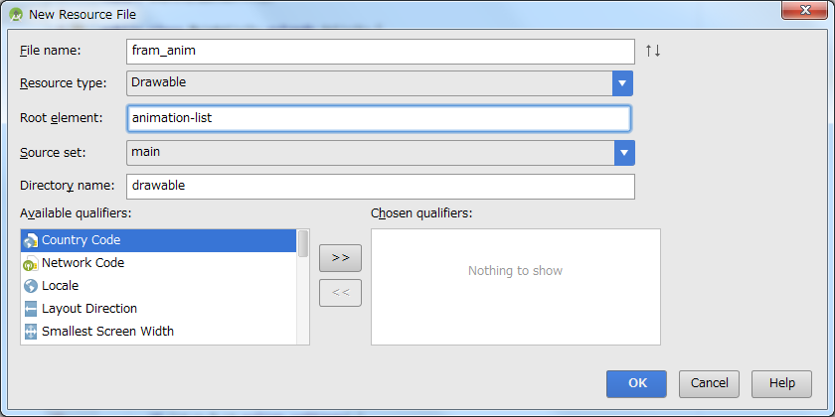

 |  | <?xml version="1.0" encoding="utf-8"?>
 |  | <animation-list xmlns:android="http://schemas.android.com/apk/res/android">
 |  | <item android:drawable="@drawable/frame01" android:duration="500"/>
 |  | <item android:drawable="@drawable/frame02" android:duration="500"/>
 |  | <item android:drawable="@drawable/frame03" android:duration="500"/>
 |  | </animation-list>

 | activity_main.xml

 |  | <ImageView
 |  | android:id="@+id/img"
 |  | android:layout_width="wrap_content"
 |  | android:layout_height="wrap_content"
 |  | android:layout_alignParentLeft="true"
 |  | android:layout_alignParentTop="true"/>

 | MainActivity.java

 |  | public class MainActivity extends Activity {

 |  | @Override
 |  | protected void onCreate(Bundle savedInstanceState) {
 |  | super.onCreate(savedInstanceState);
 |  | setContentView(R.layout.activity_main);

 |  | ImageView img = (ImageView) findViewById(R.id.img);
 |  | // レイアウトの背景（はいけい）に定義ファイルを関連付け
 |  | img.setBackgroundResource(R.drawable.fram_anim);
 |  | // AnimationDrawableオブジェクトを取得＆開始
 |  | AnimationDrawable anim = (AnimationDrawable)img.getBackground();
 |  | anim.start();
 |  | }
 |  | }

 | Frame Using Only Code

 | activity_main.xml

 |  | <ImageView
 |  | android:id="@+id/img"
 |  | android:layout_width="wrap_content"
 |  | android:layout_height="wrap_content"
 |  | android:layout_alignParentLeft="true"
 |  | android:layout_alignParentTop="true"/>

 | MainActivity.java

 |  | public class MainActivity extends Activity {

 |  | @Override
 |  | protected void onCreate(Bundle savedInstanceState) {
 |  | super.onCreate(savedInstanceState);
 |  | setContentView(R.layout.activity_main);

 |  | // Frameアニメーションで利用する画像を読み込み
 |  | Drawable img1 = getResources().getDrawable(R.drawable.frame01);
 |  | Drawable img2 = getResources().getDrawable(R.drawable.frame02);
 |  | Drawable img3 = getResources().getDrawable(R.drawable.frame03);

 |  | // アニメーション定義を準備
 |  | AnimationDrawable anim = new AnimationDrawable();
 |  | anim.addFrame(img1, 500);
 |  | anim.addFrame(img2, 500);
 |  | anim.addFrame(img3, 500);
 |  | anim.setOneShot(false);// 一度だけ再生するか

 |  | // 画像の背景にアニメーションをセット＆開始
 |  | ImageView img = (ImageView) findViewById(R.id.img);
 |  | img.setBackground(anim);
 |  | anim.start();
 |  | }
 |  | }

 | Chapter 07 - 04 アプリのデザインを一元管理する（テーマTheme・スタイルStyle）

 | スタイルの基本（Base Style)

 | Style file là một loại Resource mà nó định nghĩa những các loại thuộc tính cho Widget
 | Theme nói chung thì nó giống hệt với Style nhưng mà nó ko chỉ định nghĩa thuộc tính cho Widget mà còn định nghĩa cho cả App

 | styles.xml |  |  | Đầu tiên ta thêm 2 Styles vào file styles.xml

 |  | <style name="TextStyle1">
 |  | <item name="android:textSize">20sp</item>
 |  | <item name="android:textColor">#00FFFF</item>
 |  | <item name="android:background">#000000</item>
 |  | </style>

 |  | <style name="TextStyle2">
 |  | <item name="android:textSize">30sp</item>
 |  | <item name="android:textColor">#00FFFF</item>
 |  | <item name="android:background">#FFFACD</item>
 |  | </style>

 | activity_main.xml |  |  |  | Tiến hành sử dụng styles đã định nghĩa trong file styles.xml

 |  | <TextView
 |  | style="@style/TextStyle1" |  |  |  |  | Thay với TextStyle2 và xem kết quả
 |  | android:layout_width="wrap_content"
 |  | android:layout_height="wrap_content"
 |  | android:layout_centerHorizontal="true"
 |  | android:layout_centerVertical="true"
 |  | android:text="@string/hello_world" />

 | テーマの基本（Base Theme）

 | Nói chung Theme thì nó gần gióng với Style, chỉ khác là có thể dùng cho cả App

 | styles.xml |  |  | Đầu tiên ta thêm Theme vào file styles.xml

 |  | <style name="WingsTheme" parent="Theme.AppCompat.Light.DarkActionBar">>
 |  | <item name="android:windowNoTitle">true</item>
 |  | <item name="android:windowActionBar">false</item>
 |  | <item name="android:background">#000000</item>
 |  | <item name="android:textColor">#FFF000</item>
 |  | </style>

 | AndroidManifest.xml |  |  |  |  | Cập nhật theme trong file Manifest

 |  | android:theme="@style/WingsTheme" >

 | Set theme using code

 | styles.xml |  |  | Đầu tiên ta thêm Theme vào file styles.xml

 |  | <style name="WingsTheme" parent="Theme.AppCompat.Light.DarkActionBar">>
 |  | <item name="android:windowNoTitle">true</item>
 |  | <item name="android:windowActionBar">false</item>
 |  | <item name="android:background">#000000</item>
 |  | <item name="android:textColor">#FFF000</item>
 |  | </style>

 | MainActivity.java |  |  | Đầu tiên ta thêm Theme vào file styles.xml

 |  | @Override
 |  | protected void onCreate(Bundle savedInstanceState) {
 |  | super.onCreate(savedInstanceState);
 |  | setTheme(R.style.WingsTheme);
 |  | setContentView(R.layout.activity_main);
 |  | }

 | Style/Theme đều có thể kế thừa được.
 | Cách kế thừa

 |  | <style name="WingsTheme" parent="Theme.AppCompat.Light.DarkActionBar">>
 |  | <item name="android:windowNoTitle">true</item>
 |  | <item name="android:windowActionBar">false</item>
 |  | <item name="android:background">#000000</item>
 |  | <item name="android:textColor">#FFF000</item>
 |  | </style>

 | Chúng ta có thể kế thừa những styles có sẵn, cũng có thể kế thừa những Style tự mình custom đều OK
 | Với Style kế thừa, nó sẽ giống hệt lớp kế thừa nó, và thêm những thuộc tính tự nó định nghĩa. TH trùng nó sẽ lấy thằng con.

09
Chapter 09 データ管理 Data Management

 | Chapter 09 - 01 ファイルにデータを保存する―openFileInput・openFileOutput

 | データをファイルに保存する

 | activity_main.xml |  |  |  |  | Tạo button SAVE và TEXT nhập MEMO vào

 |  | <Button
 |  | android:id="@+id/btnSave"
 |  | android:layout_width="match_parent"
 |  | android:layout_height="wrap_content"
 |  | android:onClick="onClick"
 |  | android:text="保存"/>

 |  | <EditText
 |  | android:id="@+id/txtMemo"
 |  | android:layout_width="match_parent"
 |  | android:layout_height="wrap_content"
 |  | android:layout_below="@+id/btnSave"
 |  | android:inputType="textMultiLine"
 |  | android:lines="2"/>

 |  | <Button
 |  | android:id="@+id/btnRead"
 |  | android:layout_width="match_parent"
 |  | android:layout_height="wrap_content"
 |  | android:onClick="onClickRead"
 |  | android:layout_below="@+id/txtMemo"
 |  | android:text="読み込む"/>

 |  | <TextView
 |  | android:text="データはここに表示されます。"
 |  | android:id="@+id/txtMemoRead"
 |  | android:layout_width="match_parent"
 |  | android:layout_height="wrap_content"
 |  | android:layout_below="@+id/btnRead"
 |  | android:inputType="textMultiLine"
 |  | android:lines="2"/>

 | MainActivity.java |  |  |  |  | Xử lý sự kiện click cho button SAVE

 |  | public class MainActivity extends Activity {
 |  | EditText txtMemo;
 |  | TextView txtMemoRead;

 |  | @Override
 |  | protected void onCreate(Bundle savedInstanceState) {
 |  | super.onCreate(savedInstanceState);
 |  | setContentView(R.layout.activity_main);

 |  | // EditTextを取得
 |  | txtMemo = (EditText) findViewById(R.id.txtMemo);

 |  | // TextViewを取得
 |  | txtMemoRead = (TextView) findViewById(R.id.txtMemoRead);
 |  | }

 |  | // [保存]ボタンクリック時に呼び出されるコード
 |  | public void onClick(View view) {
 |  | try {
 |  | // memo.datへの書き込みを準備
 |  | BufferedWriter writer = new BufferedWriter(
 |  | new OutputStreamWriter(openFileOutput("memo.dat", Context.MODE_PRIVATE)));
 |  | // public abstract OutputStreamWriter(String fileName, int mode)
 |  | // MODE_PRIVATE ： 現在のアプリからのみ利用可
 |  | // MODE_APPEND ： 追記モードで開く
 |  | // MODE_WORLD_READABLE ： 他のアプリから読み込みを可能に
 |  | // MODE_WORLD_WRITEABLE ： 他のアプリから書き込みを可能に
 |  | // EditTextへの入力値をファイルに書き込み
 |  | writer.write(txtMemo.getText().toString());

 |  | // ファイルをクローズ
 |  | writer.close();
 |  | Toast.makeText(MainActivity.this, "保存が完了しました。", Toast.LENGTH_LONG).show();
 |  | } catch (FileNotFoundException e) {
 |  | Toast.makeText(MainActivity.this, "保存が失敗されました。", Toast.LENGTH_LONG).show();
 |  | e.printStackTrace();
 |  | } catch (IOException e) {
 |  | Toast.makeText(MainActivity.this, "保存が失敗されました。", Toast.LENGTH_LONG).show();
 |  | e.printStackTrace();
 |  | }
 |  | }

 |  | // [読み込み]ボタンクリック時に呼び出されるコード
 |  | public void onClickRead(View view) {
 |  | StringBuffer str = new StringBuffer();
 |  | try {
 |  | // memo.datを開く
 |  | BufferedReader reader = new BufferedReader(
 |  | new InputStreamReader(openFileInput("memo.dat")));

 |  | // memo.datから行単位に読み込み、その内容をStringBufferに保存
 |  | while (reader.ready()) {
 |  | str.append(reader.readLine());
 |  | }
 |  | reader.close();
 |  | } catch (FileNotFoundException e) {
 |  | e.printStackTrace();
 |  | } catch (IOException e) {
 |  | e.printStackTrace();
 |  | }

 |  | // StringBufferの内容をテキストエリアに反映
 |  | txtMemoRead.setText(str.toString());
 |  | }
 |  | }

 | Chapter 09 - 02 データベースにデータを保存する

 | Việc chúng ta sử dụng File để lưu trữ và quản lý dữ liệu thì đơn giản, nhưng khi chúng ta update, xoá 1 phần thì sẽ phức tạp |  |  |  |  | s
 | Vì vậy nên SQL Lite ra đời để giải quyết vấn đề này. Dữ liệu sẽ được lưu dưới dạng table.
 | Để nhập dữ liệu vào DB thì ta có nhiều cách, sau đây là cách chúng ta nhập bằng SQLiteOpenHelper

 | SQLite データベースを開く SQLiteOpenHelper

 | SimpleDatabaseHelper.java |  |  |  |  |  | Đầu tiền chúng ta tạo class SimpleDatabaseHelper.java

 |  | package com.example.b_dinh.chapter_09_02_sqliteopenhelper;

 |  | import android.content.Context;
 |  | import android.database.DatabaseErrorHandler;
 |  | import android.database.sqlite.SQLiteDatabase;
 |  | import android.database.sqlite.SQLiteOpenHelper;
 |  | import android.database.sqlite.SQLiteStatement;

 |  | /**
 |  | * Created by b_dinh on 2015/08/18.
 |  | */
 |  | public class SimpleDatabaseHelper extends SQLiteOpenHelper {

 |  | static final private String DBNAME = "sample.sqlite";
 |  | static final private int VERSION = 1;

 |  | // コンストラクター Contructor
 |  | public SimpleDatabaseHelper(Context context) {
 |  | super(context, DBNAME, null, VERSION);
 |  | }

 |  | @Override
 |  | public void onOpen(SQLiteDatabase db) {
 |  | super.onOpen(db);
 |  | }

 |  | public SimpleDatabaseHelper(Context context, String name, SQLiteDatabase.CursorFactory factory, int version) {
 |  | super(context, name, factory, version);
 |  | }

 |  | public SimpleDatabaseHelper(Context context, String name, SQLiteDatabase.CursorFactory factory,
 |  | int version, DatabaseErrorHandler errorHandler) {
 |  | super(context, name, factory, version, errorHandler);
 |  | }

 |  | // データベースを作成するとき
 |  | @Override
 |  | public void onCreate(SQLiteDatabase sqLiteDatabase) {
 |  | sqLiteDatabase.execSQL("CREATE TABLE books (" +
 |  | " isbn TEXT PRIMARY KEY, title TEXT, price INTEGER)");
 |  | sqLiteDatabase.execSQL("INSERT INTO books(isbn, title, price)" +
 |  | " VALUES('1','アプリを作ろう！Android入門1',1995)");
 |  | sqLiteDatabase.execSQL("INSERT INTO books(isbn, title, price)" +
 |  | " VALUES('2','アプリを作ろう！Android入門2',1996)");
 |  | sqLiteDatabase.execSQL("INSERT INTO books(isbn, title, price)" +
 |  | " VALUES('3','アプリを作ろう！Android入門3',1997)");
 |  | sqLiteDatabase.execSQL("INSERT INTO books(isbn, title, price)" +
 |  | " VALUES('4','アプリを作ろう！Android入門4',1998)");
 |  | sqLiteDatabase.execSQL("INSERT INTO books(isbn, title, price)" +
 |  | " VALUES('5','アプリを作ろう！Android入門5',1999)");

 |  | // // 他の方法
 |  | // // パラメータ値を準備
 |  | // String[] isbns = {"1", "2","3", "4", "5"};
 |  | // String[] titles = {"アプリを作ろう！Android入門1", "アプリを作ろう！Android入門1",
 |  | // "アプリを作ろう！Android入門1", "アプリを作ろう！Android入門1", "アプリを作ろう！Android入門1"};
 |  | // int[] prices = {1995, 1996, 1997, 1998, 1999};
 |  | //
 |  | // // トランザクションを開始
 |  | // sqLiteDatabase.beginTransaction();
 |  | // try {
 |  | // // SQL命令を準備
 |  | // SQLiteStatement sql = sqLiteDatabase.compileStatement("INSERT INTO books(isbn, title, price) VALUES(?,?,?)");
 |  | //
 |  | // // パラメータ値を順に代入しながら、SQL命令を実行
 |  | // for (int i = 0; i < isbns.length; i++) {
 |  | // sql.bindString(1, isbns[i]);
 |  | // sql.bindString(2, titles[i]);
 |  | // sql.bindLong(3, prices[i]);
 |  | // sql.executeInsert();
 |  | // }
 |  | //
 |  | // // トランザクションを成功
 |  | // sqLiteDatabase.setTransactionSuccessful();
 |  | // } finally {
 |  | // // トランザクションを終了
 |  | // sqLiteDatabase.endTransaction();
 |  | // }

 |  | }

 |  | // データベースをバージョンアップした時、テープルを再作成
 |  | @Override
 |  | public void onUpgrade(SQLiteDatabase sqLiteDatabase, int i, int i1) {
 |  | sqLiteDatabase.execSQL("DROP TABLE IF EXISTS books");
 |  | onCreate(sqLiteDatabase);
 |  | }
 |  | }

 | activity_main.xml

 |  | <LinearLayout xmlns:android="http://schemas.android.com/apk/res/android"
 |  | xmlns:tools="http://schemas.android.com/tools"
 |  | android:layout_width="match_parent"
 |  | android:layout_height="match_parent"
 |  | android:orientation="vertical"
 |  | android:paddingTop="@dimen/activity_vertical_margin"
 |  | tools:context=".MainActivity">

 |  | <!-- 操作ボタンを-->
 |  | <Button
 |  | android:layout_width="match_parent"
 |  | android:layout_height="wrap_content"
 |  | android:onClick="onSave"
 |  | android:text="保存" />

 |  | <Button
 |  | android:layout_width="match_parent"
 |  | android:layout_height="wrap_content"
 |  | android:onClick="onDelete"
 |  | android:text="削除" />

 |  | <Button
 |  | android:layout_width="match_parent"
 |  | android:layout_height="wrap_content"
 |  | android:onClick="onSearch"
 |  | android:text="検索" />

 |  | <TableLayout
 |  | android:layout_width="match_parent"
 |  | android:layout_height="match_parent"
 |  | android:stretchColumns="1">

 |  | <TableRow>

 |  | <TextView
 |  | android:layout_width="wrap_content"
 |  | android:layout_height="wrap_content"
 |  | android:text="ISBNコード" />

 |  | <EditText
 |  | android:id="@+id/txtIsbn"
 |  | android:layout_width="match_parent"
 |  | android:layout_height="wrap_content"
 |  | android:inputType="text">

 |  | <requestFocus />
 |  | </EditText>
 |  | </TableRow>

 |  | <TableRow>

 |  | <TextView
 |  | android:layout_width="wrap_content"
 |  | android:layout_height="wrap_content"
 |  | android:text="タイトル" />

 |  | <EditText
 |  | android:id="@+id/txtTitle"
 |  | android:layout_width="match_parent"
 |  | android:layout_height="wrap_content"
 |  | android:inputType="text"></EditText>
 |  | </TableRow>

 |  | <TableRow>

 |  | <TextView
 |  | android:layout_width="wrap_content"
 |  | android:layout_height="wrap_content"
 |  | android:text="価格" />

 |  | <EditText
 |  | android:id="@+id/txtPrice"
 |  | android:layout_width="match_parent"
 |  | android:layout_height="wrap_content"
 |  | android:inputType="number"></EditText>
 |  | </TableRow>
 |  | </TableLayout>

 |  | </LinearLayout>

 | MainActivity.java

 |  | package com.example.b_dinh.chapter_09_02_sqliteopenhelper;

 |  | import android.content.ContentValues;
 |  | import android.os.Bundle;
 |  | import android.app.Activity;
 |  | import android.view.View;
 |  | import android.widget.EditText;
 |  | import android.database.Cursor;
 |  | import android.database.sqlite.SQLiteDatabase;
 |  | import android.widget.Toast;

 |  | public class MainActivity extends Activity {
 |  | private SimpleDatabaseHelper helper = null;
 |  | private EditText txtIsbn = null;
 |  | private EditText txtTitle = null;
 |  | private EditText txtPrice = null;

 |  | @Override
 |  | protected void onCreate(Bundle savedInstanceState) {
 |  | super.onCreate(savedInstanceState);
 |  | setContentView(R.layout.activity_main);

 |  | // ヘルパーを準備
 |  | helper = new SimpleDatabaseHelper(this);
 |  | txtIsbn = (EditText) findViewById(R.id.txtIsbn);
 |  | txtTitle = (EditText) findViewById(R.id.txtTitle);
 |  | txtPrice = (EditText) findViewById(R.id.txtPrice);
 |  | }

 |  | //「保存」ボタンを押した時に呼び出されるコード
 |  | public void onSave(View view){
 |  | SQLiteDatabase db= helper.getWritableDatabase();
 |  | ContentValues cv = new ContentValues();
 |  | cv.put("isbn", txtIsbn.getText().toString());
 |  | cv.put("title", txtTitle.getText().toString());
 |  | cv.put("price", txtPrice.getText().toString());
 |  | db.insert("books", null, cv);
 |  | Toast.makeText(this, "データの登録に成功しました。",Toast.LENGTH_LONG).show();
 |  | }

 |  | // 「削除」ボタンを押したときに呼び出されるコード
 |  | public void onDelete(View view){
 |  | String[] params = {txtIsbn.getText().toString()};
 |  | SQLiteDatabase db = helper.getWritableDatabase();
 |  | db.delete("books", "isbn = ?", params);
 |  | Toast.makeText(this, "データの削除に成功しました。",Toast.LENGTH_LONG).show();
 |  | }

 |  | // 「検索」ボタンを押したときに呼び出されるコード
 |  | public void onSearch(View view){
 |  | SQLiteDatabase db = helper.getReadableDatabase();
 |  | String[] cols = {"isbn", "title", "price"};
 |  | String[] params = {txtIsbn.getText().toString()};
 |  | Cursor cs = db.query("books", cols, "isbn = ?", params, null, null, null, null);
 |  | if(cs.moveToFirst()){
 |  | txtTitle.setText(cs.getString(1));
 |  | txtPrice.setText(cs.getString(2));
 |  | }else {
 |  | Toast.makeText(this, "データがありません。", Toast.LENGTH_LONG).show();
 |  | }
 |  | }
 |  | }

 | Thieu mot doan nua???

 | Chapter 09 - 03 アプリの設定情報を管理する Preference・Shared

 | Khi App của chúng ta cần thiết lập cài đặt custom, và mang nhiều setup info khác nhau thì sử dụng Preference
 | Chúng ta có thể lưu thông tin vào Database nhưng mà phải tạo từ màn hình nhập đến lúc mà save vào DB thì phiền
 | Với file cài đặt Preference thì chúng ta có thể sử lý vấn đề này dễ hơn rất nhiều.

 | 基本的な設定画面を作成する

 | pref.xml |  |  | Đầu tiền chúng ta cần tạo dữ liệu cho file pref.xml để lưu thông tin cài đặt vào.

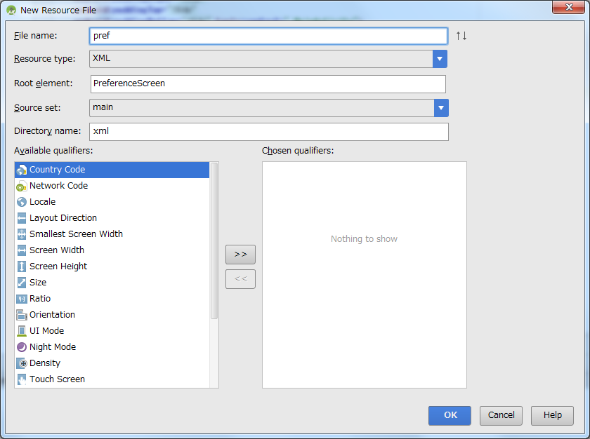

 |  |  | <?xml version="1.0" encoding="utf-8"?>
 |  |  | <PreferenceScreen xmlns:android="http://schemas.android.com/apk/res/android">
 |  |  | <EditTextPreference
 |  |  | android:defaultValue="ゲスト"
 |  |  | android:key="edittext_name"
 |  |  | android:summary="ユーザー名を入力します"
 |  |  | android:title="ユーザー名"/>
 |  |  | <EditTextPreference
 |  |  | android:defaultValue="123abc"
 |  |  | android:key="edittext_pw"
 |  |  | android:summary="パスワードを入力します"
 |  |  | android:title="パスワード"/>
 |  |  | <EditTextPreference
 |  |  | android:defaultValue="20"
 |  |  | android:key="edittext_age"
 |  |  | android:summary="年齢を入力します"
 |  |  | android:title="年齢"/>
 |  |  | </PreferenceScreen>

 | MyConfig.java |  |  |  | Tạo class MyConfig.java

 |  | public class MyConfig extends PreferenceActivity {
 |  | @Override
 |  | protected void onCreate(Bundle savedInstanceState){
 |  | super.onCreate(savedInstanceState);
 |  | // 設定定義ファイルの読み込み
 |  | // public void addPreferencesFromResource(int resId) 設定定期ファイル（id値）
 |  | addPreferencesFromResource(R.xml.pref);
 |  | }
 |  | }

 | activity_main.xml

 |  | <Button
 |  | android:id="@+id/button1"
 |  | android:layout_width="match_parent"
 |  | android:layout_height="wrap_content"
 |  | android:onClick="onClick"
 |  | android:text="設定"/>

 | MainActivity.java

 |  | public class MainActivity extends Activity {

 |  | @Override
 |  | protected void onCreate(Bundle savedInstanceState) {
 |  | super.onCreate(savedInstanceState);
 |  | setContentView(R.layout.activity_main);

 |  | // 背低情報の取得
 |  | SharedPreferences pref = PreferenceManager.getDefaultSharedPreferences(this);

 |  | // 設定情報
 |  | String msg = "";
 |  | msg += "ユーザー：" + pref.getString("edittext_name", "ゲスト");
 |  | msg += "\nパスワード：" + pref.getString("edittext_pw", "123abc");
 |  | msg += "\n年齢：" + pref.getString("edittext_age", "20");
 |  | Toast.makeText(this, msg, Toast.LENGTH_LONG).show();
 |  | }

 |  | // ボタンクリックで設定画面を起動
 |  | public void onClick(View view){
 |  | Intent i = new Intent(this, MyConfig.class);
 |  | startActivity(i);
 |  | }
 |  | }

 | Androidmanifest.xml

 |  | <activity android:name=".MyConfig"></activity>

 | CheckBoxPreference

 |  | <CheckBoxPreference
 |  | android:key="chk"
 |  | android:summary="ニュースを購読する場合は、チェックしてください。"
 |  | android:title="News購読"
 |  | android:defaultValue="true"/>

 |  | msg += "\nNews購読：" + pref.getBoolean("chk", true);

 | SwitchPreference

 |  | <SwitchPreference
 |  | android:key="switch"
 |  | android:summary="ニュースを購読しますか"
 |  | android:title="News購読"
 |  | android:switchTextOff="いいえ"
 |  | android:switchTextOn="はい"
 |  | android:defaultValue="true"/>

 |  | msg += "\nNews購読：" + pref.getBoolean("switch", true);

 | ListPreference

 |  | <ListPreference
 |  | android:defaultValue="A型"
 |  | android:entries="@array/blood_items"
 |  | android:entryValues="@array/blood_items"
 |  | android:key="list"
 |  | android:summary="血液型を選んでください"
 |  | android:title="血液型"/>

 |  | msg += "\n血液型：" + pref.getString("list", "A型");

 | RingtonePreference

 |  | <RingtonePreference
 |  | android:key="sound"
 |  | android:ringtoneType="all"
 |  | android:showDefault="true"
 |  | android:showSilent="true"
 |  | android:summary="着信音を選択してください"
 |  | android:title="着信音"
 |  | />

 |  | String url = pref.getString("sound", "");
 |  | if(url != null){
 |  | MediaPlayer mp = MediaPlayer.create(this, Uri.parse(url));
 |  | mp.start();
 |  | }

